プロパティ一覧(検証)
プロパティの管理者はプロパティ一覧(商用)シートにてご確認ください
 |  | KDDIグループ限り
KDDI_GA4（検証）プロパティ
プロパティ | 備考 | 計測範囲（ドメイン）
9531_TELASA（検証） |  | web-revamp.telasa.kkv48.com pre.videopass.auone.jp web-revamp.videopass.kkvqa.com preview.mediaplex.biz web-revamp.telasa.kkv-test.com st.videopass.auone.jp
9532_TELASAアプリ（検証）
9534_TELASAWebTV |  | tv.videopass.kkb48.com

設定スケジュール
毎週火曜日までの申請分を水曜日に設定
■設定スケジュール |  |  |  |  |  |  |  |  |  |  | KDDIグループ限り

 | 月 (Mon) |  | 火 (Tue) |  | 水 (Wed) |  | 木 (Thu) |  | 金 (Fri) | 土 | 日
 |  |  | 当日中 | 【各担当】 申請書を電通デジタル事務局まで送付 | 当日中 | 【電通デジタル事務局】 ①設定作業実施(対象：火曜日までに受領した申請書) ②設定完了または不備による設定不可連絡 【各担当】 不備により設定不可となった場合の対応 |  | 【電通デジタル事務局】 ①各担当より修正完了連絡受領後、再設定作業（対象：前日作業での設定不可アカウント） ②設定完了または不備による設定不可連絡

 | ※該当日が祝日の場合は１日後ろにずれます。
 | （例）火曜日が祝日の場合
 | 締切 → 水曜日
 | 設定作業 → 木曜日
 | 設定作業（再設定） → 金曜日

 | ※設定不可となる不備の例
 | (1) Cloud Identity Premium(CIP)アカウントでの申請ではない
 |  | ※KDDIアドレス（@kddi.com）への設定は不可となっております。
 |  | ※CIPアカウントの概要はこちら
 | (2) 二段階認証設定がされていない。
 | (3) 申請されたメールアドレスがメーリングリストやフリーメールになっている。

【参考】Cloud Identity Premiumについて

(1). Googleアカウントの作成
■Cloud Identity Premium（以下、CIP）の作成方法
 | KDDIグループ限り

①以下のURL（社内イントラページ）にアクセスします。
http://kidsland.kddi.com/cont0001/bumon/df235/shibuya/profit-investgate-flow.html

②CIP申請書に必要事項を記載の上、事務局＜ux-admin@kddi.com＞に送付してください。
※メーリングリストでの登録は不可となっております。

③事務局にてアカウント作成後、以下手順にて初期設定をお願いいたします。

■CIPアカウントの初期設定方法

CIP管理事務局でのアカウント登録完了後、「【テナント名】CIPアカウント情報.xlsx」 というファイル名で登録済みアカウント一覧をお送りします。

■ 手順
① 「CIPアカウント情報.xlsx」内のログインURLを開いてください。

② Googleログインページが開きますので、ご自身の【発行CIPアカウント】を入力してください。
※ 「XXX@ga-kddi.auone.jp」の形式です。
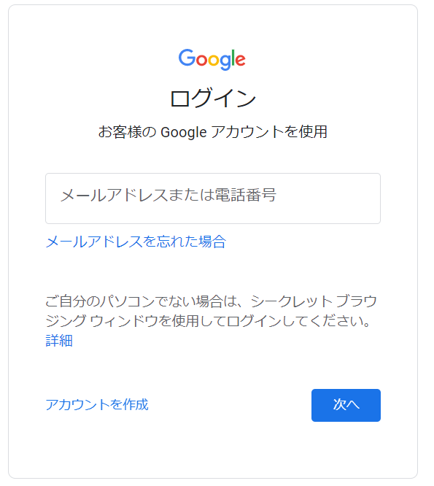

③ 初期パスワードでのログイン後、セキュリティ向上のために初期パスワードの変更を要求されます。
安全なパスワードを設定してください。※ パスワードの再設定はスキップできません。
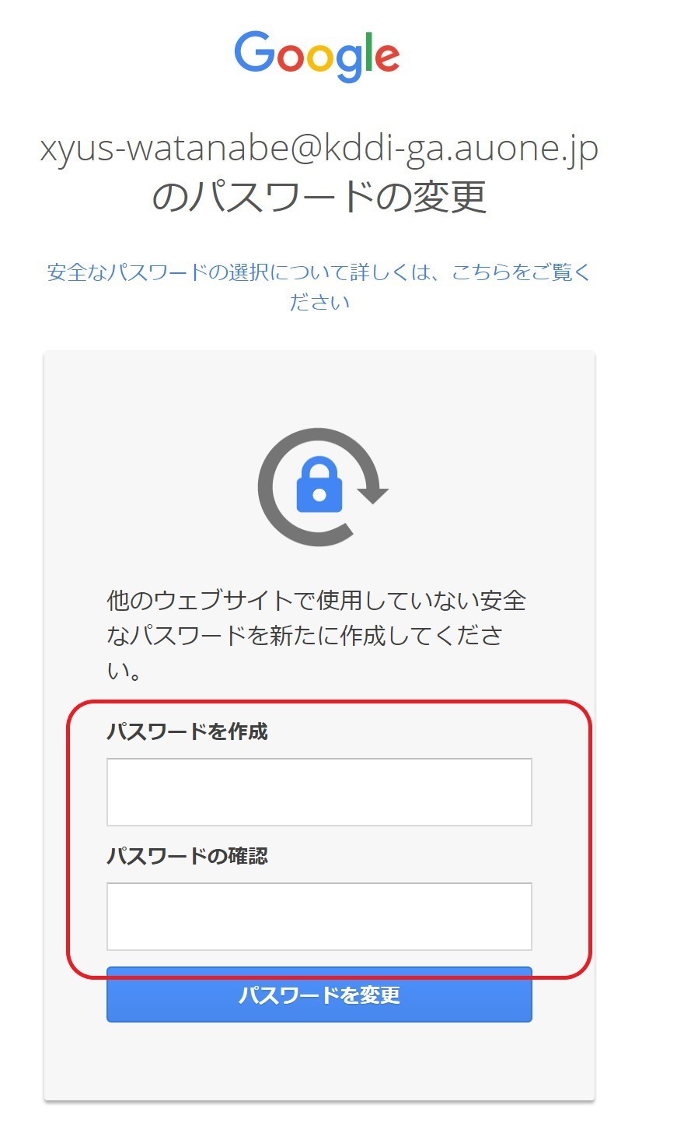

④ 初期パスワードの再設定完了後、二段階認証設定ページに遷移します。社用(検証)携帯の電話番号を利用して、二段階認証設定を完了させてください。
※二段階認証を設定しないまま７日間が経過すると、アカウントの再設定が必要になります。
アカウントの再設定が必要な方は、ux-admin@kddi.comまでお知らせください。

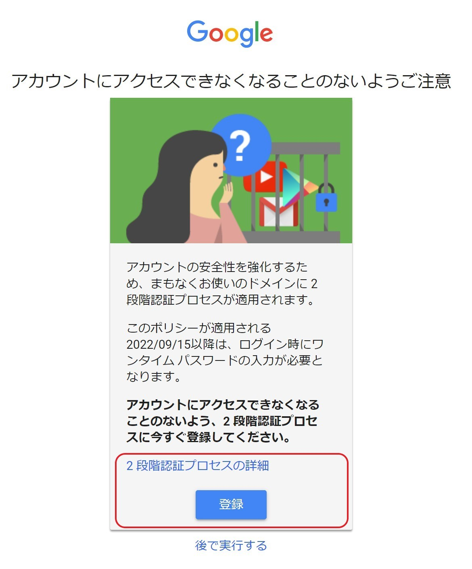

以上でCIPアカウントの作成は完了です。引き続き、事務局への権限付与依頼をお願いします。
必要事項記入が完了したら、本シートを事務局＜ga-support-kddi@group.dentsu.co.jp＞まで送付をお願いします。
＊他社様におかれましては、KDDIのサービス担当者を通してご申請ください。

